关系图
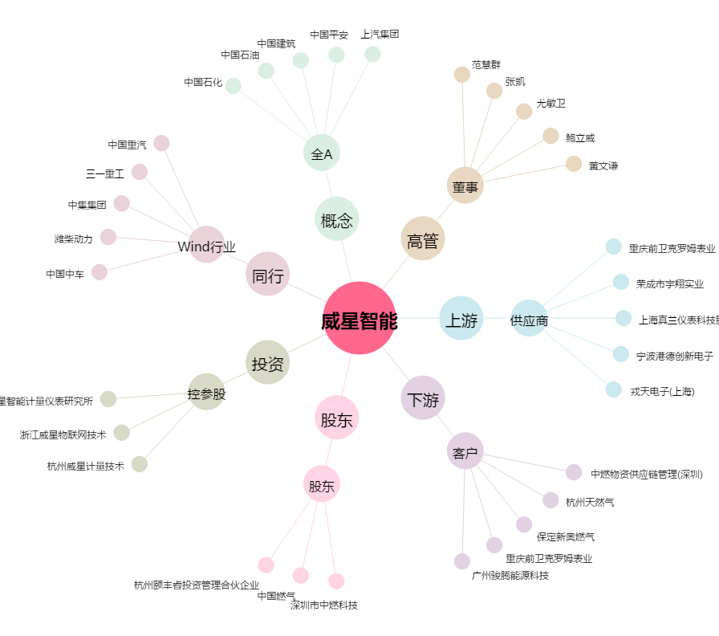
威星智能[002849.SZ] - 关系概览图

